Лист1
СОГЛАСОВАНО Заместитель главы администрации- начальник управления образования и молодежной политики ____________ О.С. Реуцкая |  |  |  |  | УТВЕРЖДАЮ Директор МБОУ СОШ № 6 ____________ Т.В. Догадова

СМЕТА №1
МБОУ СОШ № 6

Наименование | Единица измерения | количество | Цена | Сумма | Примечание

Приобретение основных средств
Кабинет физики:
Стол Трапеция лабораторный 2 местный с бортиком и блоком розеток 42В 10А, 6 группа роста (1200х650х760 мм) | шт | 15 | 19,000.00 | 285,000.00 | 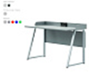
Стул ученический «ЛАЙТ», регулируемый 5 - 7 группа сиденье пластик SIGMA | шт | 30 | 7,500.00 | 225,000.00 | 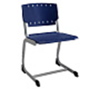
Стол демонстрационный физический с приборным комплексом 2400х750х900 | шт | 1 | 110,000.00 | 110,000.00 | 
Шкаф для хранения посуды/приборов 1300х430(нижняя часть 530)х2300 | шт | 3 | 25,000.00 | 75,000.00 | 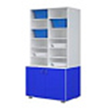
Лабораторный комплекс для учебной практической и проектной деятельности по физике (ЛКФ) | шт | 1 | 556,000.00 | 556,000.00 | 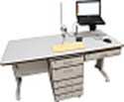
Интерьерная наклейка ФИЗИКА №1 1,12*0,9м | шт | 1 | 5,000.00 | 5,000.00 | 
Итого: |  |  |  | 1,256,000.00
Кабинет информатики: |  | 1
Мини ПК (i5 11th/SODIMM DDR4-16Gb/SSD 512Gb/без ОС/Wi-Fi) | шт | 8 | 61,200.00 | 489,600.00 | 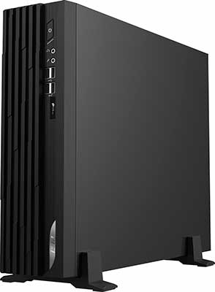
Монитор 23.8" PHILIPS 241V8LA Черный(1920x1080, VA, 4мс, 3000:1, 250кд/м2, 75Гц, HDMI+VGA(DSUB), | шт | 8 | 18,051.00 | 144,408.00 | 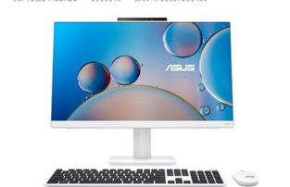
МФУ лазерное CANON i-SENSYS MF453dw (A4; монохромная, лазерная печать; 1200*1200; А4 ч/б. 38 стр/мин; DADF; Duplex; LAN; Wi-Fi) | шт | 1 | 60,693.00 | 60,693.00 | 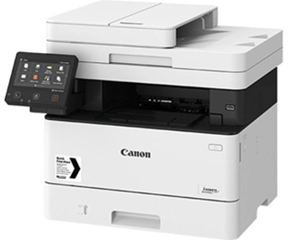
Итого: |  |  |  | 694,701.00
Физическая культура:
Форма футбольная прямого силуэта | шт | 10 | 2,193.00 | 21,930.00 | 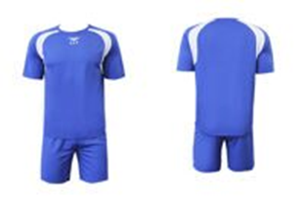
Форма волейбольная прямого силуэта | шт | 10 | 1,894.90 | 18,949.00 | 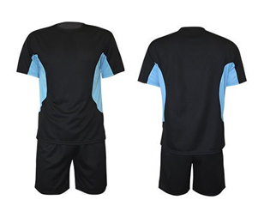
Манишка для командных тренировок | шт | 12 | 701.67 | 8,420.00 | 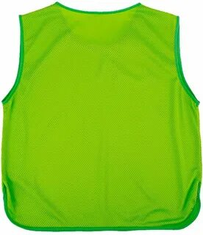
Итого: |  |  |  | 49,299.00
Всго по смете: |  |  |  | 2,000,000.00

